1.Rury do układania w ziemi
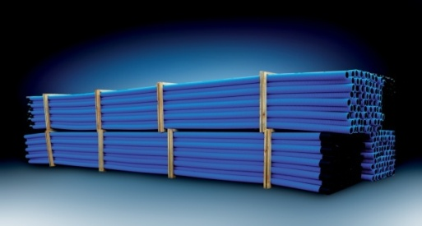
Rury karbowane dwuwarswowe w odcinkach RODO
 |  |  |  | RABAT | 0%
LP | NR KAT | SYMBOL | DŁUGOŚĆ ODCINKA | CENA / MB | CENA PO RABACIE | ILOŚĆ SZT /PALETA
1 | 10608 | RODO 50/40-6 CZ 450N - czerwona | 6 m | 4.91 | 4.91 | 145
2 | 10612 | RODO 50/40-6 N 450N - niebieska | 6 m | 4.91 | 4.91 | 145
3 | 10609 | RODO 75/60-6 CZ 450N - czerwona | 6 m | 7.31 | 7.31 | 86
4 | 10613 | RODO 75/60-6 N 450N - niebieska | 6 m | 7.31 | 7.31 | 86
5 | 10610 | RODO 110/92-6 CZ 450N - czerwona | 6 m | 11.17 | 11.17 | 48
6 | 10614 | RODO 110/92 -6 N 450N - niebieska | 6 m | 11.17 | 11.17 | 48
7 | 10611 | RODO 160/134-6 CZ - czerwona | 6 m | 21.43 | 21.43 | 33
8 | 10615 | RODO 160/134-6 N - niebieska | 6 m | 21.43 | 21.43 | 33

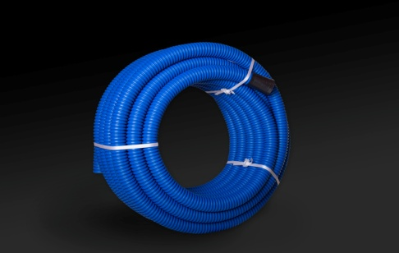
Rury karbowane dwuwarswowe w kręgach RODK
 |  |  |  | RABAT | 0%
LP | NR KAT | SYMBOL | DŁUGOŚĆ KRĄŻKA | CENA / MB | CENA PO RABACIE
1 | 10599 | RODK 40/32-50 N - niebieska | 50 m | 4.30 | 4.30
2 | 10618 | RODK 50/40-25 CZ - czerwona | 25 m | 4.30 | 4.30
3 | 10600 | RODK 50/40-50 CZ - czerwona | 50 m | 4.30 | 4.30
4 | 10619 | RODK 50/40-25 N - niebieska | 25 m | 4.30 | 4.30
5 | 10601 | RODK 50/40-50 N - niebieska | 50 m | 4.30 | 4.30
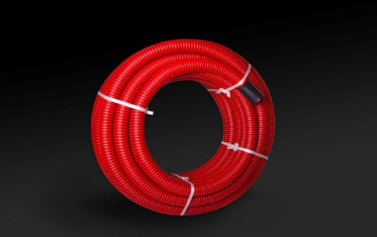
6 | 10620 | RODK 75/60-25 CZ - czerwona | 25 m | 6.54 | 6.54
7 | 10602 | RODK 75/60-50 CZ - czerwona | 50 m | 6.54 | 6.54
8 | 10621 | RODK 75/60-25 N - niebieska | 25 m | 6.54 | 6.54
9 | 10603 | RODK 75/60-50 N - niebieska | 50 m | 6.54 | 6.54
10 | 10616 | RODK 110/92-25 CZ - czerwona | 25 m | 9.52 | 9.52
11 | 10604 | RODK 110/92-50 CZ - czerwona | 50 m | 9.52 | 9.52
12 | 10617 | RODK 110/92-25 N - niebieska | 25 m | 9.52 | 9.52
13 | 10605 | RODK 110/92-50 N - niebieska | 50 m | 9.52 | 9.52
14 | 10606 | RODK 160/134-25 CZ - czerwona | 25 m | 20.20 | 20.20
15 | 10607 | RODK 160/134-25 N - niebieska | 25 m | 20.20 | 20.20

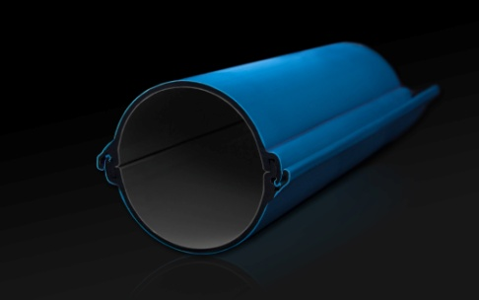
Rury osłonowe dzielone - ROS-D
 |  |  |  | RABAT | 0%
LP | NR KAT | SYMBOL | DŁUGOŚĆ ODCINKA | CENA / MB | CENA PO RABACIE
1 | 11063 | ROS-D 110 C - czerwona | 3 m | 39.30 | 39.30
2 | 11062 | ROS-D 110 N - niebieska | 3 m | 39.30 | 39.30
3 | 11065 | ROS-D 160 C - czerwona | 3 m | 85.98 | 85.98
4 | 11064 | ROS-D 160 N - niebieska | 3 m | 85.98 | 85.98

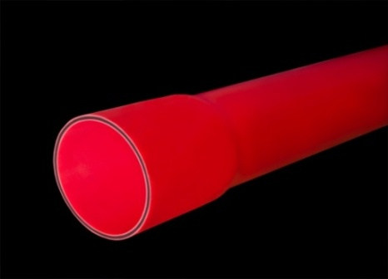
Rury osłonowe sztywne z kielichem ROS-M
 |  |  |  | RABAT | 0%
LP | NR KAT | SYMBOL | DŁUGOŚĆ ODCINKA | CENA / MB | CENA PO RABACIE | ILOŚĆ SZT /PALETA
1 | 10670 | ROS-M 50/3,5 CZ - czerwona | 6 m | 9.41 | 9.41 | 150
2 | 10671 | ROS-M 50/3,5 N - niebieska | 6 m | 9.41 | 9.41 | 150
3 | 10672 | ROS-M 75/4,5 CZ - czerwona | 6 m | 15.31 | 15.31 | 80
4 | 10673 | ROS-M 75/4,5 N - niebieska | 6 m | 15.31 | 15.31 | 80
5 | 10674 | ROS-M 110/5,5 CZ - czerwona | 6 m | 24.95 | 24.95 | 50
6 | 10675 | ROS-M 110/5,5 N - niebieska | 6 m | 24.95 | 24.95 | 50
7 | 10676 | ROS-M 160/8,0 CZ - czerwona | 6 m | 52.20 | 52.20 | 35
8 | 10677 | ROS-M 160/8,0 N - niebieska | 6 m | 52.20 | 52.20 | 35

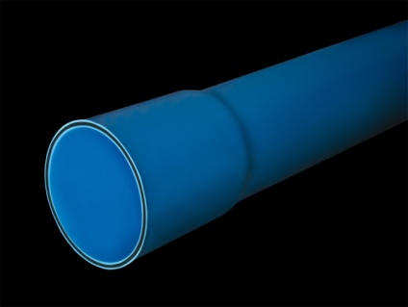
Rura osłonowa sztywna cienkościenna z kielichiem ROSc-M
 |  |  |  | RABAT | 0%
LP | NR KAT | SYMBOL | DŁUGOŚĆ ODCINKA | CENA / MB | CENA PO RABACIE | ILOŚĆ SZT /PALETA
1 | 10961 | ROSC-M 50/2,5 CZ - czerwona | 6 m | 7.05 | 7.05 | 150
2 | 10960 | ROSC-M 50/2,5 N - niebieska | 6 m | 7.05 | 7.05 | 150
3 | 10962 | ROSC-M 75/3 CZ - czerwona | 6 m | 13.55 | 13.55 | 80
4 | 10963 | ROSC-M 75/3 N - niebieska | 6 m | 13.55 | 13.55 | 80
5 | 10964 | ROSC-M 110/4 CZ - czerwona | 6 m | 24.40 | 24.40 | 50
6 | 10965 | ROSC-M 110/4 N - niebieska | 6 m | 24.40 | 24.40 | 50
7 | 10966 | ROSC-M 160/5 CZ - czerwona | 6 m | 44.70 | 44.70 | 35
8 | 10967 | ROSC-M 160/5 N - niebieska | 6 m | 44.70 | 44.70 | 35

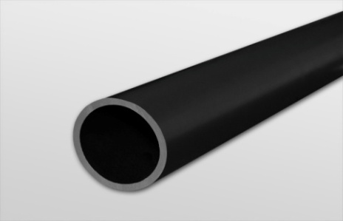
Rury osłonowe sztywne do przecisków i przewiertów ROS-Z
 |  |  |  | RABAT | 0%
LP | NR KAT | SYMBOL | DŁUGOŚĆ ODCINKA | CENA / MB | CENA PO RABACIE | ILOŚĆ SZT /PALETA
1 | 10712 | ROS-Z 110/6,3 - 6M | 6 m | 26.29 | 26.29 | 48
2 | 10713 | ROS-Z 110/6,3 - 12M | 12 m | 26.29 | 26.29 | 48
3 | 10710 | ROS-Z 110/10 - 6M | 6 m | 39.55 | 39.55 | 48
4 | 10711 | ROS-Z 110/10 - 12M | 12 m | 39.55 | 39.55 | 48
5 | 10880 | ROS-Z 125/7,1 - 6M | 6 m | 35.40 | 35.40 | 43
6 | 10881 | ROS-Z 125/7,1 - 12M | 12 m | 35.40 | 35.40 | 43
7 | 10882 | ROS-Z 125/11,4 - 6M | 6 m | 53.70 | 53.70 | 43
8 | 10883 | ROS-Z 125/11,4 - 12M | 12 m | 53.70 | 53.70 | 43
9 | 10716 | ROS-Z 160/9,1 - 6M | 6 m | 54.90 | 54.90 | 33
10 | 10717 | ROS-Z 160/9,1 - 12M | 12 m | 54.90 | 54.90 | 33
11 | 10714 | ROS-Z 160/14,6 - 6M | 6 m | 83.40 | 83.40 | 33
12 | 10715 | ROS-Z 160/14,6 - 12M | 12 m | 83.40 | 83.40 | 33
13 | 11012 | ROS-Z 160/9,4 - 6M | 6 m | 58.40 | 58.40 | 33
14 | 11013 | ROS-Z 160/9,4 - 12M | 12 m | 58.40 | 58.40 | 33

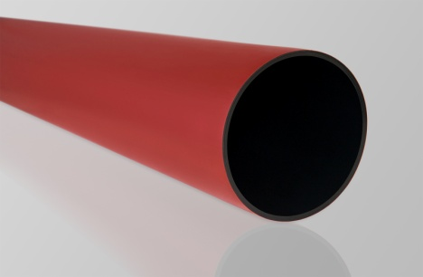
Rura osłonowa sztywna do przecisków i przewiertów ROS-Zk
 |  |  |  | RABAT | 0%
LP | NR KAT | SYMBOL | DŁUGOŚĆ ODCINKA | CENA / MB | CENA PO RABACIE | ILOŚĆ SZT /PALETA
1 | 10980 | ROS-ZK 110/6,3 CZ - 6M - czerwona | 6 m | 31.95 | 31.95 | 48
2 | 10981 | ROS-ZK 110/6,3 CZ - 12M - czerwona | 12 m | 31.95 | 31.95 | 48
3 | 10982 | ROS-ZK 110/6,3 N - 6M - niebieska | 6 m | 31.95 | 31.95 | 48
4 | 10983 | ROS-ZK 110/6,3 N - 12M - niebieska | 12 m | 31.95 | 31.95 | 48
5 | 10984 | ROS-ZK 110/10 CZ - 6M - czerwona | 6 m | 46.30 | 46.30 | 48
6 | 10985 | ROS-ZK 110/10 CZ - 12M - czerwona | 12 m | 46.30 | 46.30 | 48
7 | 10986 | ROS-ZK 110/10 N - 6M - niebieska | 6 m | 46.30 | 46.30 | 48
8 | 10987 | ROS-ZK 110/10 N - 12M - niebieska | 12 m | 46.30 | 46.30 | 48
9 | 10988 | ROS-ZK 125/7,1 CZ - 6M - czerwona | 6 m | 41.50 | 41.50 | 43
10 | 10989 | ROS-ZK 125/7,1 CZ - 12M - czerwona | 12 m | 41.50 | 41.50 | 43
11 | 10990 | ROS-ZK 125/7,1 N - 6M - niebieska | 6 m | 41.50 | 41.50 | 43
12 | 10991 | ROS-ZK 125/7,1 N - 12M - niebieska | 12 m | 41.50 | 41.50 | 43
13 | 10992 | ROS-ZK 125/11,4 CZ - 6M - czerwona | 6 m | 63.00 | 63.00 | 43
14 | 10993 | ROS-ZK 125/11,4 CZ - 12M - czerwona | 12 m | 63.00 | 63.00 | 43
15 | 10994 | ROS-ZK 125/11,4 N - 6M - niebieska | 6 m | 63.00 | 63.00 | 43
16 | 10995 | ROS-ZK 125/11,4 N - 12M - niebieska | 12 m | 63.00 | 63.00 | 43
17 | 10996 | ROS-ZK 160/9,1 CZ - 6M - czerwona | 6 m | 67.00 | 67.00 | 33
18 | 10997 | ROS-ZK 160/9,1 CZ - 12M - czerwona | 12 m | 67.00 | 67.00 | 33
19 | 10998 | ROS-ZK 160/9,1 N - 6M - niebieska | 6 m | 67.00 | 67.00 | 33
20 | 10999 | ROS-ZK 160/9,1 N - 12M - niebieska | 12 m | 67.00 | 67.00 | 33
21 | 11000 | ROS-ZK 160/14,6 CZ - 6M - czerwona | 6 m | 100.08 | 100.08 | 33
22 | 11001 | ROS-ZK 160/14,6 CZ - 12M - czerwona | 12 m | 100.08 | 100.08 | 33
23 | 11002 | ROS-ZK 160/14,6 N - 6M - niebieska | 6 m | 100.08 | 100.08 | 33
24 | 11003 | ROS-ZK 160/14,6 N - 12M - niebieska | 12 m | 100.08 | 100.08 | 33

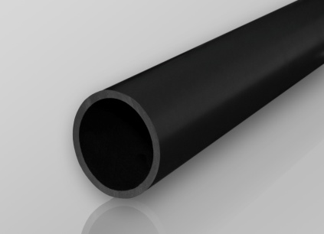
Rura osłonowa gładka przepustowa łączona za pomocą złączek ROS-Zł
 |  |  |  | RABAT | 0%
LP | NR KAT | SYMBOL | DŁUGOŚĆ ODCINKA | CENA / MB | CENA PO RABACIE | ILOŚĆ SZT /PALETA
1 | 10970 | ROS-ZŁ 110/3,7 - 6M | 6 m | 15.51 | 15.51 | 48
2 | 10975 | ROS-ZŁ 110/3,7 - 12 M | 12 m | 15.51 | 15.51 | 48
3 | 10971 | ROS-ZŁ 110/5 - 6M | 6 m | 20.63 | 20.63 | 48
4 | 10976 | ROS-ZŁ 110/5 - 12M | 12 m | 20.63 | 20.63 | 48
5 | 10972 | ROS-ZŁ 110/6,3 - 6M | 6 m | 25.76 | 25.76 | 48
6 | 10977 | ROS-ZŁ 110/6,3 - 12M | 12 m | 25.76 | 25.76 | 48
7 | 11004 | ROS-ZŁ 125/7,1 - 6M | 6 m | 34.69 | 34.69 | 43
8 | 11005 | ROS-ZŁ 125/7,1 - 12M | 12 m | 34.69 | 34.69 | 43
9 | 10973 | ROS-ZŁ 160/9,1 - 6M | 6 m | 53.80 | 53.80 | 33
10 | 10978 | ROS-ZŁ 160/9,1 - 12M | 12 m | 53.80 | 53.80 | 33
11 | 10974 | ROS-ZŁ 160/14,6 - 6M | 6 m | 81.73 | 81.73 | 33
12 | 10979 | ROS-ZŁ 160/14,6 - 12M | 12 m | 81.73 | 81.73 | 33

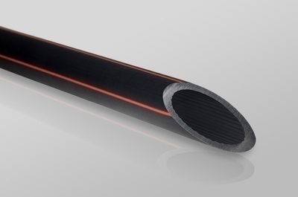
Rura osłonowa do kabli optotelekomunikacyjnych TELKOM
 |  |  |  | RABAT | 0%
LP | NR KAT | SYMBOL | DŁUGOŚĆ KRĄŻKA | CENA / MB | CENA PO RABACIE
1 | 11078 | TELKOM 25/2,0 | 250 m | 2.05 | 2.05
2 | 11079 | TELKOM 25/2,0 pasek biały | 250 m | 2.05 | 2.05
3 | 11080 | TELKOM 25/2,0 pasek czerwony | 250 m | 2.05 | 2.05
4 | 11081 | TELKOM 25/2,0 pasek niebieski | 250 m | 2.05 | 2.05
5 | 11082 | TELKOM 25/2,0 pasek pomarańczowy | 250 m | 2.05 | 2.05
6 | 11083 | TELKOM 25/2,0 pasek zielony | 250 m | 2.05 | 2.05
7 | 11084 | TELKOM 25/2,3 | 250 m | 2.17 | 2.17
8 | 11085 | TELKOM 25/2,3 pasek biały | 250 m | 2.17 | 2.17
9 | 11086 | TELKOM 25/2,3 pasek czerwony | 250 m | 2.17 | 2.17
10 | 11087 | TELKOM 25/2,3 pasek niebieski | 250 m | 2.17 | 2.17
11 | 11088 | TELKOM 25/2,3 pasek pomarańczowy | 250 m | 2.17 | 2.17
12 | 11089 | TELKOM 25/2,3 pasek zielony | 250 m | 2.17 | 2.17
13 | 10718 | TELKOM 32/2,0 | 250 m | 2.19 | 2.19
14 | 10719 | TELKOM 32/2,0 pasek biały | 250 m | 2.19 | 2.19
15 | 10720 | TELKOM 32/2,0 pasek czerwony | 250 m | 2.19 | 2.19
16 | 10721 | TELKOM 32/2,0 pasek niebieski | 250 m | 2.19 | 2.19
17 | 10722 | TELKOM 32/2,0 pasek pomarańczowy | 250 m | 2.19 | 2.19
18 | 10723 | TELKOM 32/2,0 pasek zielony | 250 m | 2.19 | 2.19
20 | 10724 | TELKOM 32/2,9 | 250 m | 2.99 | 2.99
21 | 10725 | TELKOM 32/2,9 pasek biały | 250 m | 2.99 | 2.99
22 | 10726 | TELKOM 32/2,9 pasek czerwony | 250 m | 2.99 | 2.99
23 | 10727 | TELKOM 32/2,9 pasek niebieski | 250 m | 2.99 | 2.99
24 | 10728 | TELKOM 32/2,9 pasek pomarańczowy | 250 m | 2.99 | 2.99
25 | 10729 | TELKOM 32/2,9 pasek zielony | 250 m | 2.99 | 2.99
27 | 10730 | TELKOM 40/3,7 | 250 m | 4.36 | 4.36
28 | 10731 | TELKOM 40/3,7 pasek biały | 250 m | 4.36 | 4.36
29 | 10732 | TELKOM 40/3,7 pasek czerwony | 250 m | 4.36 | 4.36
30 | 10733 | TELKOM 40/3,7 pasek niebieski | 250 m | 4.36 | 4.36
31 | 10734 | TELKOM 40/3,7 pasek pomarańczowy | 250 m | 4.36 | 4.36
32 | 10735 | TELKOM 40/3,7 pasek zielony | 250 m | 4.36 | 4.36
34 | 10736 | TELKOM 50/4,6 | 100 m | 7.03 | 7.03
35 | 10737 | TELKOM 50/4,6 pasek biały | 100 m | 7.03 | 7.03
36 | 10738 | TELKOM 50/4,6 pasek czerwony | 100 m | 7.03 | 7.03
37 | 10739 | TELKOM 50/4,6 pasek niebieski | 100 m | 7.03 | 7.03
38 | 10740 | TELKOM 50/4,6 pasek pomarańczowy | 100 m | 7.03 | 7.03
39 | 10741 | TELKOM 50/4,6 pasek zielony | 100 m | 7.03 | 7.03

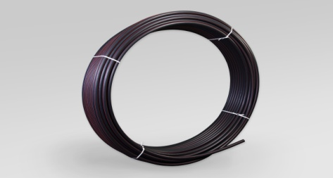

Rura osłonowa do kabli optotelekomunikacyjnych trudnopalna TELKOMt
 |  |  |  | RABAT | 0%
LP | NR KAT | SYMBOL | DŁUGOŚĆ KRĄŻKA | CENA / MB | CENA PO RABACIE
1 | 11058 | TELKOMT 32/2,0 | 250 m | 3.83 | 3.83
2 | 11059 | TELKOMT 32/2,9 | 250 m | 5.21 | 5.21
3 | 11060 | TELKOMT 40/3,7 | 250 m | 8.30 | 8.30
4 | 11061 | TELKOMT 50/4,6 | 250 m | 13.20 | 13.20

2.Rury na przestrzenie otwarte
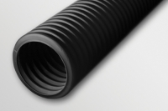
Rury karbowane dwuwarswowe odporne na promieniowanie UV
 |  |  |  | RABAT | 0%
LP | NR KAT | SYMBOL | DŁUGOŚĆ KRĄŻKA | CENA / MB | CENA PO RABACIE
1 | 10622 | RODK-UV 40 - 50 czarna | 50 m | 4.34 | 4.34
2 | 10969 | RODK-UV 50 - 25 czarna | 25 m | 4.34 | 4.34
3 | 10623 | RODK-UV 50 - 50 czarna | 50 m | 4.34 | 4.34
4 | 10872 | RODK-UV 75 - 25 czarna | 25 m | 6.61 | 6.61
5 | 10624 | RODK-UV 75 - 50 czarna | 50 m | 6.61 | 6.61

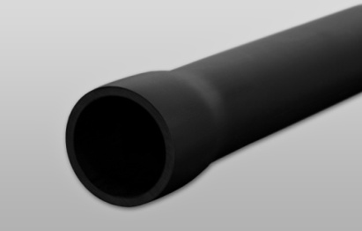
Rury przyłączeniowe sztywne UV z kielichem RPS-UV-M
 |  |  |  | RABAT | 0%
LP | NR KAT | SYMBOL | DŁUGOŚĆ ODCINKA | CENA / MB | CENA PO RABACIE | ILOŚĆ SZT /PALETA
1 | 10679 | RPS-UV-M 32/3 - 3M | 6 m | 7.87 | 7.87 | 330
2 | 10678 | RPS-UV-M 32/3 - 6M | 3 m | 6.75 | 6.75 | 330
3 | 10680 | RPS-UV-M 50/3,5 - 3M | 3 m | 13.24 | 13.24 | 160
4 | 10681 | RPS-UV-M 50/3,5 - 6M | 6 m | 12.10 | 12.10 | 160
5 | 10682 | RPS-UV-M 50/5 - 3M | 3 m | 14.23 | 14.23 | 160
6 | 10683 | RPS-UV-M 50/5 - 6M | 6 m | 13.09 | 13.09 | 160
7 | 10684 | RPS-UV-M 75/4 - 3M | 3 m | 24.97 | 24.97 | 90
8 | 10685 | RPS-UV-M 75/4 - 6M | 6 m | 23.80 | 23.80 | 90
9 | 10686 | RPS-UV-M 75/7 - 3M | 3 m | 28.71 | 28.71 | 90
10 | 10687 | RPS-UV-M 75/7 - 6M | 6 m | 27.55 | 27.55 | 90
11 | 11006 | RPS-UV-M 110/4 - 3M | 3 m | 37.20 | 37.20 | 50
12 | 11007 | RPS-UV-M 110/4 - 6M | 6 m | 36.00 | 36.00 | 50
13 | 10690 | RPS-UV-M 110/5,5 - 3M | 3 m | 45.51 | 45.51 | 50
14 | 10691 | RPS-UV-M 110/5,5 - 6M | 6 m | 44.31 | 44.31 | 50
15 | 10688 | RPS-UV-M 110/10 - 3M | 3 m | 58.16 | 58.16 | 50
16 | 10689 | RPS-UV-M 110/10 - 6M | 6 m | 56.90 | 56.90 | 50
17 | 10692 | RPS-UV-M 160/14,5 - 3M | 3 m | 106.94 | 106.94 | 21
18 | 10693 | RPS-UV-M 160/14,5 - 6M | 6 m | 105.50 | 105.50 | 21

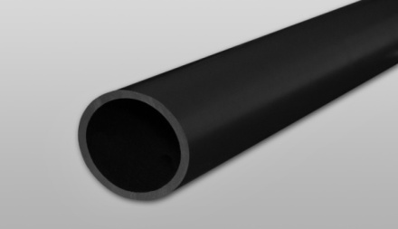
Rury przyłączeniowe sztywne UV RPS-UV
 |  |  |  | RABAT | 0%
LP | NR KAT | SYMBOL | DŁUGOŚĆ ODCINKA | CENA / MB | CENA PO RABACIE | ILOŚĆ SZT /PALETA
1 | 10694 | RPS-UV 32/3 - 3M | 3 m | 6.50 | 6.50 | 330
2 | 10695 | RPS-UV 50/5 - 3M | 3 m | 12.55 | 12.55 | 160
3 | 10699 | RPS-UV 63/6 - 3M | 3 m | 19.55 | 19.55 | 145
4 | 10700 | RPS-UV 75/4 - 3M | 3 m | 23.80 | 23.80 | 90
5 | 10696 | RPS-UV 75/7 - 3M | 3 m | 26.80 | 26.80 | 90
6 | 11008 | RPS-UV 110/4 - 3M | 3 m | 33.00 | 33.00 | 50
7 | 10697 | RPS-UV 110/10 - 3M | 3 m | 54.80 | 54.80 | 50
8 | 10698 | RPS-UV 160/14,5 - 3M | 3 m | 105.08 | 105.08 | 21

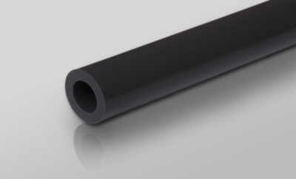
Rura sztywna odgromowa GROM
 |  |  |  | RABAT | 0%
LP | NR KAT | SYMBOL | DŁUGOŚĆ ODCINKA | CENA / MB | CENA PO RABACIE | ILOŚĆ MB /OPAK
1 | 10792 | GROM 20/14 - 3M | 3 m | 6.90 | 6.90 | 30
2 | 10751 | GROM 28/22 - 3M | 3 m | 8.25 | 8.25 | 30
3 | 10750 | GROM 32/26 - 3M | 3 m | 9.20 | 9.20 | 30
4 | 10793 | GROM 40/34 - 3M | 3 m | 12.40 | 12.40 | 30

3.Kanały wentylacyjne
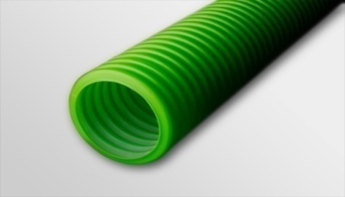
Rury wentylacyjne z powłoką antybakteryjną VENTO
 |  |  |  | RABAT | 0%
LP | NR KAT | SYMBOL | DŁUGOŚĆ KRĄŻKA | CENA / MB | CENA PO RABACIE
1 | 10702 | VENTO 50/42 - 50 | 50 m | 9.17 | 9.17
2 | 10703 | VENTO 75/64 - 50 | 50 m | 11.80 | 11.80
3 | 10704 | VENTO 110/95 - 50 | 50 m | 20.05 | 20.05
4 | 10705 | VENTO 160/136 - 25 | 25 m | 37.35 | 37.35

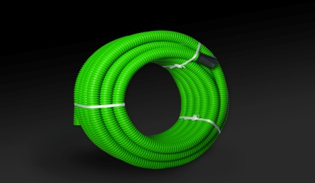
Rury wentylacyjne z powłoką antybakteryjną uniepalniony VENTO-U
 |  |  |  | RABAT | 0%
LP | NR KAT | SYMBOL | DŁUGOŚĆ KRĄŻKA | CENA / MB | CENA PO RABACIE
1 | 10706 | VENTO-U 50/42 - 50 | 50 m | 11.10 | 11.10
2 | 10707 | VENTO-U 75/64 - 50 | 50 m | 16.10 | 16.10
3 | 10708 | VENTO-U 110/95 - 50 | 50 m | 27.60 | 27.60
4 | 10709 | VENTO-U 160/136 - 25 | 25 m | 49.30 | 49.30

Rury wentylacyjne z powłoką antybakteryjną i antystatykiem VENTO-A
 |  |  |  | RABAT | 0%
LP | NR KAT | SYMBOL | DŁUGOŚĆ KRĄŻKA | CENA / MB | CENA PO RABACIE
1 | 11091 | VENTO-A 50/40 - 50 | 50 m | 10.09 | 10.09
2 | 11092 | VENTO-A 75/60 - 50 | 50 m | 12.98 | 12.98
3 | 11093 | VENTO-A 110/92 - 50 | 50 m | 22.06 | 22.06
4 | 11094 | VENTO-A 160/134 - 25 | 25 m | 41.09 | 41.09

4.Osprzęt do rur osłonowych
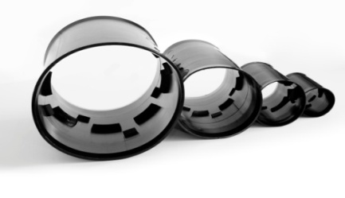
Złączka do rur dwuwarstwowych ZRD
 |  |  | RABAT | 0%
LP | NR KAT | SYMBOL | CENA / SZT | CENA PO RABACIE
1 | 10214 | ZRD 40 | 2.91 | 2.91
2 | 10202 | ZRD 50 | 2.91 | 2.91
3 | 10203 | ZRD 75 | 3.77 | 3.77
4 | 10204 | ZRD 110 | 6.79 | 6.79
5 | 10205 | ZRD 160 | 14.56 | 14.56

Uszczelka do rur dwuwarstwowych URD
 |  |  | RABAT | 0%
LP | NR KAT | SYMBOL | CENA / SZT | CENA PO RABACIE
1 | 10206 | URD 50 | 2.72 | 2.72
2 | 10207 | URD 75 | 3.52 | 3.52
3 | 10208 | URD 110 | 6.35 | 6.35
4 | 10209 | URD 160 | 13.61 | 13.61

Zaślepka do rur dwuwarstwowych ZŚRD
 |  |  | RABAT | 0%
LP | NR KAT | SYMBOL | CENA / SZT | CENA PO RABACIE
1 | 10210 | ZŚRD 50 | 2.15 | 2.15
2 | 10211 | ZŚRD 75 | 2.58 | 2.58
3 | 10212 | ZŚRD 110 | 5.50 | 5.50
4 | 10213 | ZŚRD 160 | 6.20 | 6.20

Przekładka dystansowa PD
 |  |  | RABAT | 0%
LP | NR KAT | SYMBOL | CENA / SZT | CENA PO RABACIE
1 | 11011 | PD 110/8 | 18.96 | 18.96
2 | 11010 | PD 160/4 | 29.78 | 29.78

Złączka do rur osłonowych do kabli optotelekomunikacyjnych ZTELKOM
 |  |  | RABAT | 0%
LP | NR KAT | SYMBOL | CENA / SZT | CENA PO RABACIE
1 | 10752 | ZTELKOM 32 | 9.30 | 9.30
2 | 10753 | ZTELKOM 40 | 14.87 | 14.87
3 | 10754 | ZTELKOM 50 | 21.32 | 21.32

Złączka do rur osłonowych sztywnych ZROS
 |  |  | RABAT | 0%
LP | NR KAT | SYMBOL | CENA / SZT | CENA PO RABACIE
1 | 10755 | ZROS 110 | 6.20 | 6.20
2 | 10756 | ZROS 160 | 15.40 | 15.40

Złączka do rur osłonowych sztywnych, wzmocniona ZSROS
 |  |  | RABAT | 0%
LP | NR KAT | SYMBOL | CENA / SZT | CENA PO RABACIE
1 | 10757 | ZSROS 110 | 18.30 | 18.30
2 | 10758 | ZSROS 160 | 48.00 | 48.00

Złączka do rur sztywnych odgromowych ZGROM
 |  |  | RABAT | 0%
LP | NR KAT | SYMBOL | CENA / SZT | CENA PO RABACIE | ILOŚĆ SZT /OPAK
1 | 10790 | ZGROM 20 | 3.70 | 3.70 | 20
2 | 10788 | ZGROM 28 | 4.50 | 4.50 | 20
3 | 10789 | ZGROM 32 | 5.40 | 5.40 | 20
4 | 10791 | ZGROM 40 | 6.30 | 6.30 | 20

Kolano jednokielichowe ZRPS-UV-1-KIEL
 |  |  | RABAT | 0%
LP | NR KAT | SYMBOL | CENA / SZT | CENA PO RABACIE
1 | 10780 | ZRPS-UV-1-KIEL 32 CZ | 9.09 | 9.09
2 | 10781 | ZRPS-UV-1-KIEL 50 CZ | 13.36 | 13.36
3 | 10782 | ZRPS-UV-1-KIEL 63 CZ | 20.03 | 20.03
4 | 10783 | ZRPS-UV-1-KIEL 75 CZ | 26.71 | 26.71

Kolano dwukielichowe ZRPS-UV-2-KIEL
 |  |  | RABAT | 0%
LP | NR KAT | SYMBOL | CENA / SZT | CENA PO RABACIE
1 | 10784 | ZRPS-UV-2-KIEL 32 CZ | 10.10 | 10.10
2 | 10785 | ZRPS-UV-2-KIEL 50 CZ | 14.62 | 14.62
3 | 10786 | ZRPS-UV-2-KIEL 63 CZ | 21.55 | 21.55
4 | 10787 | ZRPS-UV-2-KIEL 75 CZ | 28.48 | 28.48

5.Rury elektroinst. sztywne
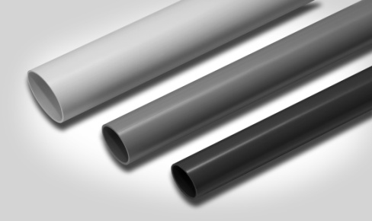
Rury elektroinstalacyjne sztywne PCV 320N - RL (320N)
 |  |  |  | RABAT | 0%
LP | NR KAT | SYMBOL | DŁUGOŚĆ ODCINKA | CENA / SZT | CENA PO RABACIE | ILOŚĆ SZT /OPAK
1 | 10092 | RL 13 – biała | 3 m | 2.22 | 2.22 | 40
2 | 10093 | RL 16 – biała | 3 m | 2.25 | 2.25 | 20
3 | 10094 | RL 18 – biała | 3 m | 2.73 | 2.73 | 20
4 | 10095 | RL 20 – biała | 3 m | 2.88 | 2.88 | 20
5 | 10096 | RL 22 – biała | 3 m | 3.60 | 3.60 | 20
6 | 10220 | RL 25 – biała | 3 m | 4.38 | 4.38 | 20
7 | 10098 | RL 28 – biała | 3 m | 5.22 | 5.22 | 20
8 | 10099 | RL 32 – biała | 3 m | 6.63 | 6.63 | 10
9 | 10100 | RL 37 – biała | 3 m | 7.44 | 7.44 | 10
10 | 10101 | RL 40 – biała | 3 m | 9.12 | 9.12 | 10
11 | 10102 | RL 47 – biała | 3 m | 10.89 | 10.89 | 10
12 | 10103 | RL 50 – biała | 3 m | 11.88 | 11.88 | 10
13 | 10104 | RL 13 SZ – szara | 3 m | 2.22 | 2.22 | 40
14 | 10105 | RL 16 SZ – szara | 3 m | 2.25 | 2.25 | 20
15 | 10106 | RL 18 SZ – szara | 3 m | 2.73 | 2.73 | 20
16 | 10107 | RL 20 SZ – szara | 3 m | 2.88 | 2.88 | 20
17 | 10108 | RL 22 SZ – szara | 3 m | 3.60 | 3.60 | 20
18 | 10223 | RL 25 SZ – szara | 3 m | 4.38 | 4.38 | 20
19 | 10110 | RL 28 SZ – szara | 3 m | 5.22 | 5.22 | 20
20 | 10111 | RL 32 SZ – szara | 3 m | 6.63 | 6.63 | 10
21 | 10112 | RL 37 SZ – szara | 3 m | 7.44 | 7.44 | 10
22 | 10113 | RL 40 SZ – szara | 3 m | 9.12 | 9.12 | 10
23 | 10114 | RL 47 SZ – szara | 3 m | 10.89 | 10.89 | 10
24 | 10115 | RL 50 SZ – szara | 3 m | 11.88 | 11.88 | 10

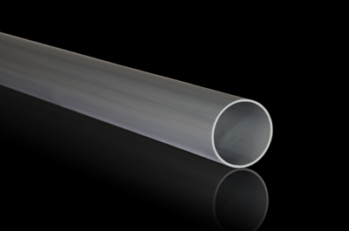
Rury elektroinstalacyjne sztywne PCV - RLHF (320N)
 |  |  |  | RABAT | 0%
LP | NR KAT | SYMBOL | DŁUGOŚĆ ODCINKA | CENA / SZT | CENA PO RABACIE | ILOŚĆ SZT /OPAK
1 | 10406 | RLHF 16 | 3 m | 11.10 | 11.10 | 20
2 | 10408 | RLHF 20 | 3 m | 14.43 | 14.43 | 20
3 | 10410 | RLHF 22 | 3 m | 16.20 | 16.20 | 20
4 | 10412 | RLHF 28 | 3 m | 25.29 | 25.29 | 20
5 | 10414 | RLHF 37 | 3 m | 34.71 | 34.71 | 10
6 | 10416 | RLHF 47 | 3 m | 53.01 | 53.01 | 10

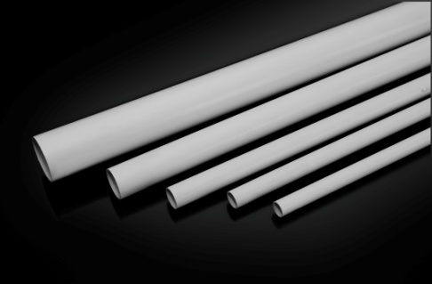
Rury elektroinstalacyjne sztywne PCV 750N - RS
 |  |  |  | RABAT | 0%
LP | NR KAT | SYMBOL | DŁUGOŚĆ ODCINKA | CENA / SZT | CENA PO RABACIE | ILOŚĆ SZT /OPAK
1 | 10766 | RS 13 | 3 m | 3.36 | 3.36 | 40
2 | 10767 | RS 16 | 3 m | 3.75 | 3.75 | 20
3 | 10768 | RS 18 | 3 m | 4.65 | 4.65 | 20
4 | 10769 | RS 20 | 3 m | 4.77 | 4.77 | 20
5 | 10770 | RS 22 | 3 m | 5.46 | 5.46 | 20
6 | 10771 | RS 25 | 3 m | 6.60 | 6.60 | 20
7 | 10772 | RS 28 | 3 m | 7.80 | 7.80 | 20
8 | 10773 | RS 32 | 3 m | 9.93 | 9.93 | 10
9 | 10774 | RS 37 | 3 m | 11.22 | 11.22 | 10
10 | 10775 | RS 40 | 3 m | 13.74 | 13.74 | 10
11 | 10776 | RS 47 | 3 m | 16.59 | 16.59 | 10
12 | 10777 | RS 50 | 3 m | 18.12 | 18.12 | 10

Rury elektroinstalacyjne sztywne bezhalogenowe PCV 750N - RSHF
 |  |  |  | RABAT | 0%
LP | NR KAT | SYMBOL | DŁUGOŚĆ ODCINKA | CENA / SZT | CENA PO RABACIE | ILOŚĆ SZT /OPAK
1 | 10760 | RSHF 16 | 3 m | 16.20 | 16.20 | 20
2 | 10761 | RSHF 20 | 3 m | 21.60 | 21.60 | 20
3 | 10762 | RSHF 22 | 3 m | 26.60 | 26.60 | 20
4 | 10763 | RSHF 28 | 3 m | 33.90 | 33.90 | 20
5 | 10764 | RSHF 37 | 3 m | 54.60 | 54.60 | 10
6 | 10765 | RSHF 47 | 3 m | 79.00 | 79.00 | 10

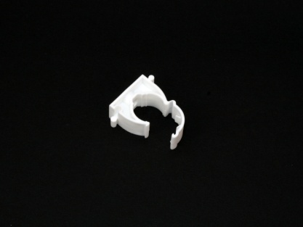
Uchwyty zamykane PP do rur elektroinstalacyjnych UZ
 |  |  | RABAT | 0%
LP | NR KAT | SYMBOL | CENA / SZT | CENA PO RABACIE | ILOŚĆ SZT /OPAK
1 | 10180 | UZ 13 – biały | 0.28 | 0.28 | 100
2 | 10181 | UZ 16 – biały | 0.28 | 0.28 | 100
3 | 10182 | UZ 18 – biały | 0.29 | 0.29 | 100
4 | 10183 | UZ 20 – biały | 0.30 | 0.30 | 100
5 | 10184 | UZ 22 – biały | 0.35 | 0.35 | 100
6 | 10221 | UZ 25 – biały | 0.38 | 0.38 | 100
7 | 10185 | UZ 28 – biały | 0.42 | 0.42 | 100
8 | 10501 | UZ 32 – biały | 0.57 | 0.57 | 100
9 | 10186 | UZ 37 – biały | 0.69 | 0.69 | 100
10 | 10502 | UZ 40 – biały | 0.75 | 0.75 | 100
11 | 10187 | UZ 47 – biały | 1.00 | 1.00 | 100
12 | 10503 | UZ 50 – biały | 1.09 | 1.09 | 100
13 | 10188 | UZ 13 – szary | 0.28 | 0.28 | 100
14 | 10189 | UZ 16 – szary | 0.28 | 0.28 | 100
15 | 10190 | UZ 18 – szary | 0.29 | 0.29 | 100
16 | 10191 | UZ 20 – szary | 0.30 | 0.30 | 100
17 | 10192 | UZ 22 – szary | 0.35 | 0.35 | 100
18 | 10224 | UZ 25 – szary | 0.38 | 0.38 | 100
19 | 10193 | UZ 28 – szary | 0.42 | 0.42 | 100
20 | 10504 | UZ 32 – szary | 0.57 | 0.57 | 100
21 | 10194 | UZ 37 – szary | 0.69 | 0.69 | 100
22 | 10505 | UZ 40 – szary | 0.75 | 0.75 | 100
23 | 10195 | UZ 47 – szary | 1.00 | 1.00 | 100
24 | 10506 | UZ 50 – szary | 1.09 | 1.09 | 100

Uchwyty zamykane bezhalogenowe UZHF
 |  |  | RABAT | 0%
LP | NR KAT | SYMBOL | CENA / SZT | CENA PO RABACIE | ILOŚĆ SZT /OPAK
1 | 10860 | UZHF 16 | 0.70 | 0.70 | 100
2 | 10861 | UZHF 20 | 0.71 | 0.71 | 100
3 | 10862 | UZHF 22 | 0.74 | 0.74 | 100
4 | 10863 | UZHF 28 | 0.92 | 0.92 | 100
5 | 10864 | UZHF 37 | 1.45 | 1.45 | 100
6 | 10865 | UZHF 47 | 1.83 | 1.83 | 100

Haki
 |  |  | RABAT | 0%
LP | NR KAT | SYMBOL | CENA / SZT | CENA PO RABACIE | ILOŚĆ SZT /OPAK
1 | 10251 | H 48/1 | 0.25 | 0.25 | 100
2 | 10252 | H 77/1 | 0.27 | 0.27 | 100
3 | 10253 | H 100/1 | 0.31 | 0.31 | 100
4 | 10254 | H 48/2 | 0.28 | 0.28 | 100
5 | 10255 | H 77/2 | 0.29 | 0.29 | 100
6 | 10266 | H 100/2 | 0.34 | 0.34 | 100

Złączki kompensacyjne do rur elektroinstalacyjnych PCV- ZCL
 |  |  | RABAT | 0%
LP | NR KAT | SYMBOL | CENA / SZT | CENA PO RABACIE | ILOŚĆ SZT /OPAK
1 | 10116 | ZCL 13 – biała | 0.51 | 0.51 | 100
2 | 10117 | ZCL 16 – biała | 0.51 | 0.51 | 100
3 | 10118 | ZCL 18 – biała | 0.53 | 0.53 | 100
4 | 10119 | ZCL 20 – biała | 0.55 | 0.55 | 100
5 | 10120 | ZCL 22 – biała | 0.58 | 0.58 | 100
6 | 10634 | ZCL 25 – biała | 0.72 | 0.72 | 100
7 | 10121 | ZCL 28 – biała | 0.65 | 0.65 | 100
8 | 10635 | ZCL 32 – biała | 1.01 | 1.01 | 50
9 | 10122 | ZCL 37 – biała | 0.87 | 0.87 | 50
10 | 10636 | ZCL 40 – biała | 1.47 | 1.47 | 50
11 | 10123 | ZCL 47 – biała | 1.24 | 1.24 | 50
12 | 10140 | ZCL 50 – biała | 1.87 | 1.87 | 50
13 | 10124 | ZCL 13 – szara | 0.51 | 0.51 | 100
14 | 10125 | ZCL 16 – szara | 0.51 | 0.51 | 100
15 | 10126 | ZCL 18 – szara | 0.53 | 0.53 | 100
16 | 10127 | ZCL 20 – szara | 0.55 | 0.55 | 100
17 | 10128 | ZCL 22 – szara | 0.58 | 0.58 | 100
18 | 10129 | ZCL 28 – szara | 0.65 | 0.65 | 100
19 | 10130 | ZCL 37 – szara | 0.87 | 0.87 | 50
20 | 10131 | ZCL 47 – szara | 1.24 | 1.24 | 50
21 | 10638 | ZCL 50 – szara | 2.14 | 2.14 | 50

Złączki kompensacyjne do rur elektroinstalacyjnych ZCLF
 |  |  | RABAT | 0%
LP | NR KAT | SYMBOL | CENA / SZT | CENA PO RABACIE | ILOŚĆ SZT /OPAK
1 | 10164 | ZCLF 13 – biała | 0.42 | 0.42 | 100
2 | 10165 | ZCLF 16 – biała | 0.42 | 0.42 | 100
3 | 10166 | ZCLF 18 – biała | 0.45 | 0.45 | 100
4 | 10167 | ZCLF 20 – biała | 0.45 | 0.45 | 100
5 | 10168 | ZCLF 22 – biała | 0.48 | 0.48 | 100
6 | 10169 | ZCLF 28 – biała | 0.61 | 0.61 | 100
7 | 10170 | ZCLF 37 – biała | 0.80 | 0.80 | 50
8 | 10171 | ZCLF 47 – biała | 1.09 | 1.09 | 50
9 | 10172 | ZCLF 13 – szara | 0.42 | 0.42 | 100
10 | 10173 | ZCLF 16 – szara | 0.42 | 0.42 | 100
11 | 10174 | ZCLF 18 – szara | 0.45 | 0.45 | 100
12 | 10175 | ZCLF 20 – szara | 0.45 | 0.45 | 100
13 | 10176 | ZCLF 22 – szara | 0.48 | 0.48 | 100
14 | 10177 | ZCLF 28 – szara | 0.61 | 0.61 | 100
15 | 10178 | ZCLF 37 – szara | 0.80 | 0.80 | 50
16 | 10179 | ZCLF 47 – szara | 1.09 | 1.09 | 50

Złączki proste dwukielichowe do rur elektroinstalacyjnych ZPL
 |  |  | RABAT | 0%
LP | NR KAT | SYMBOL | CENA / SZT | CENA PO RABACIE | ILOŚĆ SZT /OPAK
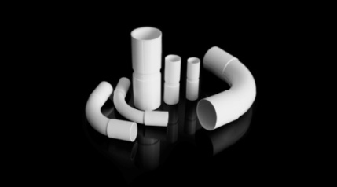
1 | 10132 | ZPL 13 – biała | 0.55 | 0.55 | 100
2 | 10133 | ZPL 16 – biała | 0.57 | 0.57 | 100
3 | 10134 | ZPL 18 – biała | 0.61 | 0.61 | 100
4 | 10135 | ZPL 20 – biała | 0.65 | 0.65 | 100
5 | 10136 | ZPL 22 – biała | 0.67 | 0.67 | 100
6 | 33720 | ZPL 25 – biała | 0.92 | 0.92 | 100
7 | 10137 | ZPL 28 – biała | 1.05 | 1.05 | 100
8 | 10644 | ZPL 32 – biała | 1.37 | 1.37 | 50
9 | 10138 | ZPL 37 – biała | 1.51 | 1.51 | 50
10 | 10645 | ZPL 40 – biała | 1.93 | 1.93 | 50
11 | 10139 | ZPL 47 – biała | 2.06 | 2.06 | 50
12 | 10646 | ZPL 50 – biała | 2.71 | 2.71 | 50
13 | 10141 | ZPL 16 – szara | 0.61 | 0.61 | 100
14 | 10142 | ZPL 18 – szara | 0.67 | 0.67 | 100
15 | 10144 | ZPL 22 – szara | 0.74 | 0.74 | 100
16 | 10145 | ZPL 28 – szara | 1.13 | 1.13 | 100
17 | 10146 | ZPL 37 – szara | 1.64 | 1.64 | 50
18 | 10147 | ZPL 47 – szara | 2.21 | 2.21 | 50
19 | 10647 | ZPL 50 – szara | 2.92 | 2.92 | 50

Złączki kątowe dwukielichowe do rur elektroinstalacyjnych ZKL
 |  |  | RABAT | 0%
LP | NR KAT | SYMBOL | CENA / SZT | CENA PO RABACIE | ILOŚĆ SZT /OPAK

1 | 10148 | ZKL 13 – biała | 0.92 | 0.92 | 100
2 | 10149 | ZKL 16 – biała | 1.01 | 1.01 | 100
3 | 10150 | ZKL 18 – biała | 1.07 | 1.07 | 100
4 | 10151 | ZKL 20 – biała | 1.45 | 1.45 | 100
5 | 10152 | ZKL 22 – biała | 1.53 | 1.53 | 100
6 | 10639 | ZKL 25 – biała | 2.18 | 2.18 | 50
7 | 10153 | ZKL 28 – biała | 2.74 | 2.74 | 100
8 | 10640 | ZKL 32 – biała | 3.49 | 3.49 | 50
9 | 10154 | ZKL 37 – biała | 3.65 | 3.65 | 50
10 | 10641 | ZKL 40 – biała | 4.41 | 4.41 | 20
11 | 10155 | ZKL 47 – biała | 4.77 | 4.77 | 20
12 | 10642 | ZKL 50 – biała | 5.75 | 5.75 | 20
13 | 10157 | ZKL 16 – szara | 1.09 | 1.09 | 100
14 | 10158 | ZKL 18 – szara | 1.20 | 1.20 | 100
15 | 11090 | ZKL 20 – szara | 1.60 | 1.60 | 100
16 | 10160 | ZKL 22 – szara | 1.66 | 1.66 | 100
17 | 10161 | ZKL 28 – szara | 2.74 | 2.74 | 100
18 | 10162 | ZKL 37 – szara | 3.65 | 3.65 | 50
19 | 10163 | ZKL 47 – szara | 4.77 | 4.77 | 20
20 | 10643 | ZKL 50 – szara | 6.32 | 6.32 | 20

Złączki kompensacyjne bezhalogenowe ZCLFHF
 |  |  | RABAT | 0%
LP | NR KAT | SYMBOL | CENA / SZT | CENA PO RABACIE | ILOŚĆ SZT /OPAK
1 | 10866 | ZCLFHF 16 | 1.85 | 1.85 | 100
2 | 10867 | ZCLFHF 20 | 2.14 | 2.14 | 100
3 | 10868 | ZCLFHF 22 | 2.49 | 2.49 | 100
4 | 10869 | ZCLFHF 28 | 3.59 | 3.59 | 100
5 | 10870 | ZCLFHF 37 | 5.70 | 5.70 | 50
6 | 10871 | ZCLFHF 47 | 7.35 | 7.35 | 50

6.kanały elektroinsatalacyjne
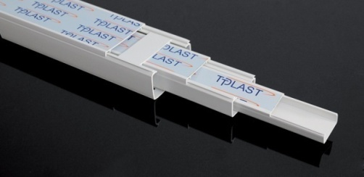
Kanały elektroinstalacyjne KK
 |  |  |  | RABAT | 0%
LP | NR KAT | SYMBOL | DŁUGOŚĆ ODCINKA | CENA / SZT | CENA PO RABACIE | ILOŚĆ SZT /OPAK
1 | 10257 | KK 16x10 - 40 | 2 m | 4.26 | 4.26 | 40
2 | 10258 | KK 17x15 - 40 | 2 m | 4.98 | 4.98 | 40
3 | 10259 | KK 20x11 - 40 | 2 m | 4.98 | 4.98 | 40
4 | 10260 | KK 20x18 - 40 | 2 m | 6.14 | 6.14 | 40
5 | 10261 | KK 25x15 - 30 | 2 m | 6.84 | 6.84 | 30
6 | 10263 | KK 32x15 - 30 | 2 m | 6.96 | 6.96 | 30
7 | 10264 | KK 32x30 - 28 | 2 m | 8.90 | 8.90 | 28
8 | 10265 | KK 40x25 - 24 | 2 m | 13.66 | 13.66 | 24
9 | 10268 | KK 40x40 - 20 | 2 m | 16.32 | 16.32 | 20
10 | 10269 | KK 50x18:2 - 30 | 2 m | 13.66 | 13.66 | 30
11 | 10270 | KK 60x40 - 15 | 2 m | 26.00 | 26.00 | 15
12 | 10331 | KK 60x60 - 12 | 2 m | 32.64 | 32.64 | 12
13 | 10332 | KK 90x40 - 10 | 2 m | 35.22 | 35.22 | 10
14 | 10333 | KK 90x60 - 8 | 2 m | 42.86 | 42.86 | 8
15 | 10262 | KK 130x60 - 4 | 2 m | 99.90 | 99.90 | 4

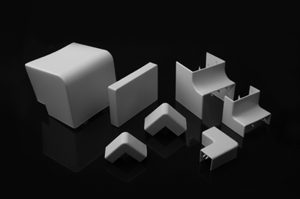
Łącznik kątowy ŁK
 |  |  | RABAT | 0%
LP | NR KAT | SYMBOL | CENA / SZT | CENA PO RABACIE | ILOŚĆ SZT /OPAK
1 | 10844 | ŁK 17x15 | 1.76 | 1.76 | 1
2 | 10843 | ŁK 20x11 | 1.76 | 1.76 | 1
3 | 10842 | ŁK 20x18 | 1.76 | 1.76 | 1
4 | 10841 | ŁK 25x15 | 1.76 | 1.76 | 1
5 | 10840 | ŁK 32x15 | 1.76 | 1.76 | 1
6 | 10839 | ŁK 40x25 | 3.70 | 3.70 | 1
7 | 10838 | ŁK 40x40 | 3.89 | 3.89 | 1
8 | 10837 | ŁK 50x18 | 2.86 | 2.86 | 1
9 | 10836 | ŁK 60x40 | 13.44 | 13.44 | 1
10 | 10835 | ŁK 90x40 | 13.82 | 13.82 | 1
11 | 10834 | ŁK 90x60 | 15.58 | 15.58 | 1

Łącznik prosty ŁPRO
 |  |  | RABAT | 0%
LP | NR KAT | SYMBOL | CENA / SZT | CENA PO RABACIE | ILOŚĆ SZT /OPAK
1 | 10833 | ŁPRO 60 | 2.90 | 2.90 | 1
2 | 10832 | ŁPRO 90 | 3.89 | 3.89 | 1

Narożnik wewnętrzny NW
 |  |  | RABAT | 0%
LP | NR KAT | SYMBOL | CENA / SZT | CENA PO RABACIE | ILOŚĆ SZT /OPAK
1 | 10830 | NW 17x15 | 1.76 | 1.76 | 1
2 | 10829 | NW 20x11 | 1.76 | 1.76 | 1
3 | 10828 | NW 20x18 | 1.76 | 1.76 | 1
4 | 10827 | NW 25x15 | 1.76 | 1.76 | 1
5 | 10826 | NW 32x15 | 1.76 | 1.76 | 1
6 | 10825 | NW 40x25 | 3.69 | 3.69 | 1
7 | 10824 | NW 40x40 | 3.89 | 3.89 | 1
8 | 10822 | NW 50x18 | 2.86 | 2.86 | 1
9 | 10821 | NW 60x40 | 13.44 | 13.44 | 1
10 | 10846 | NW 90x40 | 13.81 | 13.81 | 1
11 | 10820 | NW 90x60 | 15.57 | 15.57 | 1

Narożnik zewnętrzny NZ
 |  |  | RABAT | 0%
LP | NR KAT | SYMBOL | CENA / SZT | CENA PO RABACIE | ILOŚĆ SZT /OPAK
1 | 10819 | NZ 17x15 | 1.76 | 1.76 | 1
2 | 10817 | NZ 20x11 | 1.76 | 1.76 | 1
3 | 10816 | NZ 20X18 | 1.76 | 1.76 | 1
4 | 10815 | NZ 25x15 | 1.76 | 1.76 | 1
5 | 10814 | NZ 32x15 | 1.76 | 1.76 | 1
6 | 10813 | NZ 40x25 | 3.69 | 3.69 | 1
7 | 10812 | NZ 40x40 | 3.89 | 3.89 | 1
8 | 10847 | NZ 50x18 | 2.86 | 2.86 | 1
9 | 10811 | NZ 60x40 | 13.44 | 13.44 | 1
10 | 10845 | NZ 90x40 | 13.81 | 13.81 | 1
11 | 10810 | NZ 90x60 | 15.57 | 15.57 | 1

Zakończenie ZAK
 |  |  | RABAT | 0%
LP | NR KAT | SYMBOL | CENA / SZT | CENA PO RABACIE | ILOŚĆ SZT /OPAK
1 | 10809 | ZAK 17x15 | 1.76 | 1.76 | 1
2 | 10808 | ZAK 20 | 1.76 | 1.76 | 1
3 | 10807 | ZAK 25x15 | 1.76 | 1.76 | 1
4 | 10806 | ZAK 32x15 | 1.76 | 1.76 | 1
5 | 10805 | ZAK 32x30 | 3.89 | 3.89 | 1
6 | 10804 | ZAK 40 | 3.69 | 3.69 | 1
7 | 10803 | ZAK 50x18 | 2.86 | 2.86 | 1
8 | 10802 | ZAK 60 | 3.89 | 3.89 | 1
9 | 10801 | ZAK 90 | 4.88 | 4.88 | 1

7.Rury elektroinst. karbowane
Rury elektroinstalacyjne karbowane polipropylenowe PP- RKLF
 |  |  |  | RABAT | 0%
LP | NR KAT | SYMBOL | DŁUGOŚĆ KRĄŻKA | CENA / MB | CENA PO RABACIE | 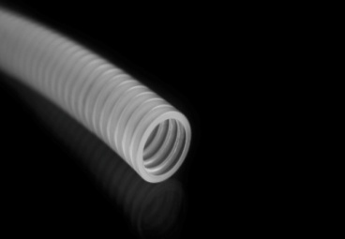
1 | 10034 | RKLF 14/9 - 25 | 25 | 0.42 | 0.42
2 | 10036 | RKLF 14/9 - 100 | 100 | 0.36 | 0.36
3 | 10040 | RKLF 16/12 - 25 | 25 | 0.48 | 0.48
4 | 10041 | RKLF 16/12 - 50 | 50 | 0.42 | 0.42
5 | 10042 | RKLF 16/12 - 100 | 100 | 0.41 | 0.41
6 | 10043 | RKLF 18/13,5 - 25 | 25 | 0.50 | 0.50
7 | 10044 | RKLF 18/13,5 - 50 | 50 | 0.45 | 0.45
8 | 10045 | RKLF 18/13,5 - 100 | 100 | 0.43 | 0.43
9 | 10046 | RKLF 20/16 - 25 | 25 | 0.57 | 0.57
10 | 10047 | RKLF 20/16 - 50 | 50 | 0.51 | 0.51
11 | 10048 | RKLF 20/16 - 100 | 100 | 0.50 | 0.50
12 | 10052 | RKLF 23/18 - 25 | 25 | 0.61 | 0.61
13 | 10053 | RKLF 23/18 - 50 | 50 | 0.57 | 0.57
14 | 10054 | RKLF 23/18 - 100 | 100 | 0.56 | 0.56
15 | 10055 | RKLF 25/20 - 25 | 25 | 0.68 | 0.68
16 | 10056 | RKLF 25/20 - 50 | 50 | 0.64 | 0.64
17 | 10058 | RKLF 28/23 - 25 | 25 | 0.81 | 0.81
18 | 10059 | RKLF 28/23 - 50 | 50 | 0.76 | 0.76
19 | 10060 | RKLF 32/26 - 25 | 25 | 1.00 | 1.00
20 | 10061 | RKLF 32/26 - 50 | 50 | 0.94 | 0.94
21 | 10062 | RKLF 36/29 - 25 | 25 | 1.14 | 1.14
22 | 10063 | RKLF 36/29 - 50 | 50 | 1.09 | 1.09
23 | 10070 | RKLF 40/34 - 25 | 25 | 1.43 | 1.43
24 | 10066 | RKLF 43/36 - 25 | 25 | 1.63 | 1.63
25 | 10067 | RKLF 43/36 - 50 | 50 | 1.57 | 1.57
26 | 10069 | RKLF 50/43 - 25 | 25 | 2.82 | 2.82

Rury elektroinstalacyjne karbowane PCV (320N) RKLS
 |  |  |  | RABAT | 0%
LP | NR KAT | SYMBOL | DŁUGOŚĆ KRĄŻKA | CENA / MB | CENA PO RABACIE
1 | 10004 | RKLS 16/12 - 25 | 25 | 0.68 | 0.68
2 | 10005 | RKLS 16/12 - 50 | 50 | 0.63 | 0.63
3 | 10006 | RKLS 16/12 - 100 | 100 | 0.61 | 0.61
4 | 10007 | RKLS 18/13,5 - 25 | 25 | 0.77 | 0.77
5 | 10008 | RKLS 18/13,5 - 50 | 50 | 0.73 | 0.73
6 | 10009 | RKLS 18/13,5 - 100 | 100 | 0.71 | 0.71
7 | 10010 | RKLS 20/16 - 25 | 25 | 0.83 | 0.83
8 | 10011 | RKLS 20/16 - 50 | 50 | 0.78 | 0.78
9 | 10012 | RKLS 20/16 - 100 | 100 | 0.77 | 0.77
10 | 10013 | RKLS 23/18 - 25 | 25 | 1.10 | 1.10
11 | 10014 | RKLS 23/18 - 50 | 50 | 1.06 | 1.06
12 | 10015 | RKLS 23/18 - 100 | 100 | 1.05 | 1.05
13 | 10016 | RKLS 25/20 - 25 | 25 | 1.17 | 1.17
14 | 10017 | RKLS 25/20 - 50 | 50 | 1.11 | 1.11
15 | 10018 | RKLS 25/20 - 100 | 100 | 1.10 | 1.10
16 | 10019 | RKLS 28/23 - 25 | 25 | 1.54 | 1.54
17 | 10020 | RKLS 28/23 - 50 | 50 | 1.49 | 1.49
18 | 10021 | RKLS 32/26 - 25 | 25 | 1.92 | 1.92
19 | 10022 | RKLS 32/26 - 50 | 50 | 1.87 | 1.87
20 | 10023 | RKLS 36/29 - 25 | 25 | 2.18 | 2.18
21 | 10024 | RKLS 36/29 - 50 | 50 | 2.13 | 2.13
22 | 10025 | RKLS 40/34 - 25 | 25 | 2.64 | 2.64
23 | 10026 | RKLS 40/34 - 50 | 50 | 2.58 | 2.58
24 | 10027 | RKLS 43/36 - 25 | 25 | 3.33 | 3.33
25 | 10028 | RKLS 43/36 - 50 | 50 | 3.28 | 3.28
26 | 10029 | RKLS 50/43 - 25 | 25 | 3.92 | 3.92

Rury elektroinstalacyjne karbowane PCV (320N) z pilotem RKLSP
 |  |  |  | RABAT | 0%
LP | NR KAT | SYMBOL | DŁUGOŚĆ KRĄŻKA | CENA / MB | CENA PO RABACIE
1 | 10274 | RKLSP 16/12 - 25 | 25 | 0.82 | 0.82
2 | 10275 | RKLSP 16/12 - 50 | 50 | 0.77 | 0.77
3 | 10276 | RKLSP 16/12 - 100 | 100 | 0.76 | 0.76
4 | 10277 | RKLSP 18/13,5 - 25 | 25 | 0.93 | 0.93
5 | 10278 | RKLSP 18/13,5 - 50 | 50 | 0.88 | 0.88
6 | 10279 | RKLSP 18/13,5 - 100 | 100 | 0.87 | 0.87
7 | 10280 | RKLSP 20/16 - 25 | 25 | 0.98 | 0.98
8 | 10281 | RKLSP 20/16 - 50 | 50 | 0.93 | 0.93
9 | 10282 | RKLSP 20/16 - 100 | 100 | 0.92 | 0.92
10 | 10283 | RKLSP 23/18 - 25 | 25 | 1.25 | 1.25
11 | 10284 | RKLSP 23/18 - 50 | 50 | 1.20 | 1.20
12 | 10285 | RKLSP 23/18 - 100 | 100 | 1.19 | 1.19
13 | 10286 | RKLSP 25/20 - 25 | 25 | 1.29 | 1.29
14 | 10287 | RKLSP 25/20 - 50 | 50 | 1.25 | 1.25
15 | 10288 | RKLSP 25/20 - 100 | 100 | 1.24 | 1.24
16 | 10289 | RKLSP 28/23 - 25 | 25 | 1.72 | 1.72
17 | 10290 | RKLSP 28/23 - 50 | 50 | 1.66 | 1.66
18 | 10291 | RKLSP 32/26 - 25 | 25 | 2.22 | 2.22
19 | 10292 | RKLSP 32/26 - 50 | 50 | 2.16 | 2.16
20 | 10293 | RKLSP 36/29 - 25 | 25 | 2.49 | 2.49
21 | 10294 | RKLSP 36/29 - 50 | 50 | 2.44 | 2.44
22 | 10295 | RKLSP 40/34 - 25 | 25 | 2.99 | 2.99
23 | 10296 | RKLSP 40/34 - 50 | 50 | 2.95 | 2.95
24 | 10297 | RKLSP 43/36 - 25 | 25 | 3.65 | 3.65
25 | 10298 | RKLSP 43/36 - 50 | 50 | 3.59 | 3.59
26 | 10299 | RKLSP 50/43 - 25 | 25 | 4.16 | 4.16

Rury elektroinstalacyjne karbowane PCV (750N) RKSS
 |  |  |  | RABAT | 0%
LP | NR KAT | SYMBOL | DŁUGOŚĆ KRĄŻKA | CENA / MB | CENA PO RABACIE
1 | 10304 | RKSS 16/12 - 25 | 25 | 0.89 | 0.89
2 | 10305 | RKSS 16/12 - 50 | 50 | 0.85 | 0.85
3 | 10306 | RKSS 16/12 - 100 | 100 | 0.84 | 0.84
4 | 10307 | RKSS 18/13,5 - 25 | 25 | 0.95 | 0.95
5 | 10308 | RKSS 18/13,5 - 50 | 50 | 0.90 | 0.90
6 | 10309 | RKSS 18/13,5 - 100 | 100 | 0.89 | 0.89
7 | 10310 | RKSS 20/16 - 25 | 25 | 1.18 | 1.18
8 | 10311 | RKSS 20/16 - 50 | 50 | 1.13 | 1.13
9 | 10312 | RKSS 20/16 - 100 | 100 | 1.12 | 1.12
10 | 10313 | RKSS 23/18 - 25 | 25 | 1.43 | 1.43
11 | 10314 | RKSS 23/18 - 50 | 50 | 1.38 | 1.38
12 | 10315 | RKSS 23/18 - 100 | 100 | 1.37 | 1.37
13 | 10316 | RKSS 25/20 - 25 | 25 | 1.73 | 1.73
14 | 10317 | RKSS 25/20 - 50 | 50 | 1.67 | 1.67
15 | 10318 | RKSS 25/20 - 100 | 100 | 1.66 | 1.66
16 | 10319 | RKSS 28/23 - 25 | 25 | 2.06 | 2.06
17 | 10320 | RKSS 28/23 - 50 | 50 | 2.01 | 2.01
18 | 10321 | RKSS 32/26 - 25 | 25 | 2.72 | 2.72
19 | 10322 | RKSS 32/26 - 50 | 50 | 2.68 | 2.68
20 | 10323 | RKSS 36/29 - 25 | 25 | 3.03 | 3.03
21 | 10324 | RKSS 36/29 - 50 | 50 | 2.99 | 2.99
22 | 10325 | RKSS 40/34 - 25 | 25 | 3.94 | 3.94
23 | 10326 | RKSS 40/34 - 50 | 50 | 3.89 | 3.89
24 | 10327 | RKSS 43/36 - 25 | 25 | 4.35 | 4.35
25 | 10328 | RKSS 43/36 - 50 | 50 | 4.30 | 4.30
26 | 10329 | RKSS 50/43 - 25 | 25 | 5.37 | 5.37

Rury elektroinstalacyjne karbowane PCV (750N) RKSSP
 |  |  |  | RABAT | 0%
LP | NR KAT | SYMBOL | DŁUGOŚĆ KRĄŻKA | CENA / MB | CENA PO RABACIE
1 | 10334 | RKSSP 16/12 - 25 | 25 | 1.04 | 1.04
2 | 10335 | RKSSP 16/12 - 50 | 50 | 0.99 | 0.99
3 | 10336 | RKSSP 16/12 - 100 | 100 | 0.98 | 0.98
4 | 10337 | RKSSP 18/13,5 - 25 | 25 | 1.09 | 1.09
5 | 10338 | RKSSP 18/13,5 - 50 | 50 | 1.05 | 1.05
6 | 10339 | RKSSP 18/13,5 - 100 | 100 | 1.04 | 1.04
7 | 10340 | RKSSP 20/16 - 25 | 25 | 1.34 | 1.34
8 | 10341 | RKSSP 20/16 - 50 | 50 | 1.28 | 1.28
9 | 10342 | RKSSP 20/16 - 100 | 100 | 1.27 | 1.27
10 | 10343 | RKSSP 23/18 - 25 | 25 | 1.63 | 1.63
11 | 10344 | RKSSP 23/18 - 50 | 50 | 1.58 | 1.58
12 | 10345 | RKSSP 23/18 - 100 | 100 | 1.57 | 1.57
13 | 10346 | RKSSP 25/20 - 25 | 25 | 1.89 | 1.89
14 | 10347 | RKSSP 25/20 - 50 | 50 | 1.83 | 1.83
15 | 10348 | RKSSP 25/20 - 100 | 100 | 1.82 | 1.82
16 | 10349 | RKSSP 28/23 - 25 | 25 | 2.39 | 2.39
17 | 10350 | RKSSP 28/23 - 50 | 50 | 2.33 | 2.33
18 | 10351 | RKSSP 32/26 - 25 | 25 | 2.90 | 2.90
19 | 10352 | RKSSP 32/26 - 50 | 50 | 2.86 | 2.86
20 | 10353 | RKSSP 36/29 - 25 | 25 | 3.36 | 3.36
21 | 10354 | RKSSP 36/29 - 50 | 50 | 3.31 | 3.31
22 | 10355 | RKSSP 40/34 - 25 | 25 | 4.17 | 4.17
23 | 10356 | RKSSP 40/34 - 50 | 50 | 4.12 | 4.12
24 | 10357 | RKSSP 43/36 - 25 | 25 | 4.95 | 4.95
25 | 10358 | RKSSP 43/36 - 50 | 50 | 4.91 | 4.91
26 | 10359 | RKSSP 50/43 - 25 | 25 | 5.77 | 5.77

Rury instalacyjne karbowane do systemów grzewczych PP
 |  |  |  | RABAT | 0%
LP | NR KAT | SYMBOL | DŁUGOŚĆ KRĄŻKA | CENA / MB | CENA PO RABACIE
1 | 10235 | 23/18-50C – czerwony | 50 | 0.58 | 0.58
2 | 10236 | 23/18-100C – czerwony | 100 | 0.57 | 0.57
3 | 10237 | 25/20-50C – czerwony | 50 | 0.65 | 0.65
4 | 10238 | 28/23-50C – czerwony | 50 | 0.73 | 0.73
5 | 10239 | 32/26-50C – czerwony | 50 | 0.91 | 0.91
6 | 10240 | 36/29-50C – czerwony | 50 | 1.02 | 1.02
7 | 10241 | 43/36-50C – czerwony | 50 | 1.62 | 1.62
8 | 10401 | 50/43-25C – czerwony | 25 | 2.98 | 2.98
9 | 10243 | 23/18-50N – niebieski | 50 | 0.58 | 0.58
10 | 10244 | 23/18-100N – niebieski | 100 | 0.57 | 0.57
11 | 10245 | 25/20-50N – niebieski | 50 | 0.65 | 0.65
12 | 10246 | 28/23-50N – niebieski | 50 | 0.73 | 0.73
13 | 10247 | 32/26-50N – niebieski | 50 | 0.91 | 0.91
14 | 10248 | 36/29-50N – niebieski | 50 | 1.02 | 1.02
15 | 10249 | 43/36-50N – niebieski | 50 | 1.62 | 1.62
16 | 10400 | 50/43-25N – niebieski | 25 | 2.98 | 2.98

Rury elektroinstalacyjne karbowane odporne na promieniowanie UV-RKUVR
 |  |  |  | RABAT | 0%
LP | NR KAT | SYMBOL | DŁUGOŚĆ KRĄŻKA | CENA / MB | CENA PO RABACIE
1 | 10215 | RKUVR 25/20 - 50 | 50 | 2.40 | 2.40
2 | 10199 | RKUVR 40/34 - 25 | 25 | 4.10 | 4.10
3 | 10200 | RKUVR 40/34 - 50 | 50 | 4.10 | 4.10
4 | 10201 | RKUVR 50/43 - 25 | 25 | 6.50 | 6.50

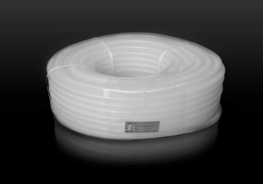
Rury elektroinstalacyjne karbowane bezhalogenowe (320N) RKLSHF
 |  |  |  | RABAT | 0%
LP | NR KAT | SYMBOL | DŁUGOŚĆ KRĄŻKA | CENA / MB | CENA PO RABACIE
1 | 10078 | RKLSHF 16/12 - 50 | 50 | 1.91 | 1.91
2 | 10079 | RKLSHF 20/16 - 50 | 50 | 2.37 | 2.37
3 | 10090 | RKLSHF 25/20 - 50 | 50 | 3.39 | 3.39
4 | 10091 | RKLSHF 32/26 - 50 | 50 | 5.09 | 5.09
5 | 10088 | RKLSHF 40/34 - 50 | 50 | 6.51 | 6.51
6 | 10097 | RKLSHF 50/43 - 25 | 25 | 8.69 | 8.69

Rury elektroinstalacyjne karbowane bezhalogenowe (750N) RKSSHF
 |  |  |  | RABAT | 0%
LP | NR KAT | SYMBOL | DŁUGOŚĆ KRĄŻKA | CENA / MB | CENA PO RABACIE
1 | 10071 | RKSSHF 16/12 - 50 | 50 | 3.55 | 3.55
2 | 10074 | RKSSHF 20/16 - 50 | 50 | 5.00 | 5.00
3 | 10077 | RKSSHF 25/20 - 50 | 50 | 6.80 | 6.80
4 | 10080 | RKSSHF 32/26 - 50 | 50 | 11.56 | 11.56
5 | 10082 | RKSSHF 40/34 - 50 | 50 | 16.32 | 16.32
6 | 10089 | RKSSHF 50/43 - 25 | 25 | 24.48 | 24.48

